Analisis_Stock
 |  |  | www.gestionarunafarmacia.com

Tramos aconsejados ---> Días de Inventario |  |  |  | Desglose

Categorías // Familias - Subfamilias | BBPP | Mi farmacia | Propuesta de mejora 2022 | Nº ref. | Tipo A | Tipo B | Tipo C | Tipo D | PVP € | PCF €
Especialidad | 25 - 30
Dietética | 45 - 60
Dermo-facial | 60 - 90
Especialidades publicitarias | 30 - 45
Especialidad genéricas | 20 - 35
Dietética infantil | 45 - 90
Higiene bucal | 45 - 60
Efectos y accesorios | 45 -60
Solares | 60 - 75
Dermo-corporal | 60 - 90
Higiene corporal | 45 - 60
Efectos infantiles | 60 - 120
Higiene infantil | 60 - 90
Óptica | 60 - 90
Natural | 35 - 60
Vitaminas | 45 - 60
Homeopatía | 45 - 70
Ortopedia | 73 - 125
Anticelulíticos | 60 - 75

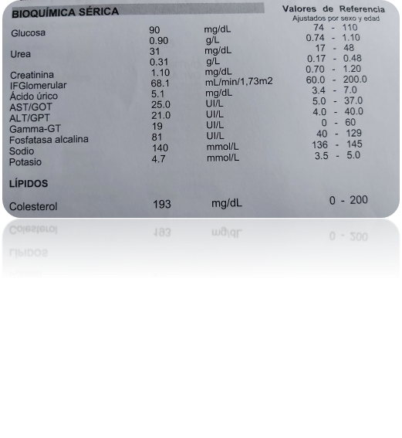
Indicadores asociados ref. SOE | año 2020 | año 2021 | Propuesta de mejora 2022

Indice de caducidad ( nºref. caducados s/ total ref.)
Cambios de prescripción (nº ref que habilitan EFG s/total ref SOE)
Bajadas de precio (nº ref. que bajan precio s/total ref SOE)
Faltas (nº de faltas s/ tickets SOE)
Ratio variación de tesorería año 2020 - 2021
Ratio variación beneficio año 2020 - 2021
Margen EFG por debajo del 50% mejorar |  |  | Por debajo del 45% mejorar

